상품제안서
뉴클 PD 25W 2포트 가정용 충전기 (케이블미포함) | 상품코드: F30864

 |  |  |  |  |  |  | 02-412-0044 | www.easy1.co.kr
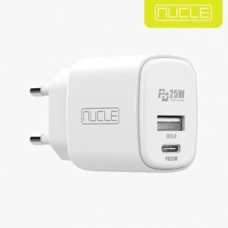

【상세/제작정보】 | ＊케이블미포함 ＊택배비별도 (1BOX 100개)

【인쇄/포장옵션】 | 레이저, 풀칼라 / 포장지포장

【공급단가】 | 수량 | 50~ | 100~ | 500~ | 1,000~ | 2,000~
*VAT별도 | 단가 | 4,800원 | 4,720원 | 4,600원 | 4,520원 | 4,400원

【상품 URL】 | https://easy1.co.kr:443/src/goods_detail.php?gdno=30864

